상품제안서
TUI 루프 실버 3.0 USB메모리 (16GB~256GB) | 상품코드: F23457

 |  |  |  |  |  |  | 02-412-0044 | www.easy1.co.kr
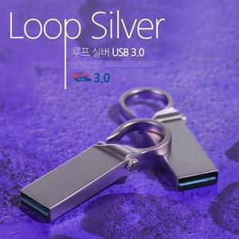

【상세/제작정보】 | <p>※ 용량 256G 별도문의 부탁드립니다.&nbsp;</p>

【인쇄/포장옵션】 | 레이저, 풀칼라 / 포장지포장

【공급단가】 | 수량 | 100~ | 300~ | 500~ | 1,000~ | 3,000~
*VAT별도 | 16G | 5,730원 | 5,640원 | 5,510원 | 5,290원 | 5,070원
 | 32G | 6,610원 | 6,510원 | 6,360원 | 6,100원 | 5,850원
 | 64G | 7,740원 | 7,620원 | 7,440원 | 7,140원 | 6,840원
 | 128G | 18,080원 | 17,800원 | 17,380원 | 16,690원 | 15,990원

【상품 URL】 | http://www.easy1.co.kr/src/goods_detail.php?gdno=23457

